SC定价表
VC活动价 | 汇率 | 报价比例 | 售价欧元 含税 | 售价欧元 不含税 | 报价欧元 不含税 | 采购价 | 头程 | 国内总成本 | 装箱数量 | 移仓费/个 | 换标费 0/个 | 入库费/箱/0/ | 装箱费 /箱 | 箱唛 0/张/箱 | 出库费 0/箱 | 二程运费 7.5/箱 | 入库总费用 | 入库单个费用rmb | 利润P0 | 回款扣点 | 广告费占比 | 广告费 | 活动促销比例 | 活动促销/欧元 | 最低活动价/欧元 不含税 | 最低活动价/欧元 含税 | 利润P3 | P1--VC | P1--SC | P3对应的投资回报率=P3/国内成本 | 国内成本占比 | 一期回款金额70%/美金 |  | 一期回款毛利P2=回款-国内总成本-海外仓费用 |  | 一期回款比例=一期回款/商品成本 | 一期回款比例=一期回款/（国内+海外仓） | 一期投资回报=70^%部分的毛利/成本 | 营销费/cost
德国空净100卡航 | 7.40 | 86% | 119.99 |  |  |  | 67.70 |  | 4 | 0.00 | 0.00 | 0.00 | 0.00 | 0.00 | 0.00 | 7.50 |  |  |  | 2% | 15% |  | 15%
德国空净100铁路 | 7.40 | 86% | 119.99 |  |  |  | 43.22 |  | 4 | 0.00 | 0.00 | 0.00 | 0.00 | 0.00 | 0.00 | 7.50 |  |  |  | 2% | 15% |  | 15%
德国空净100海运 | 7.40 | 86% | 119.99 |  |  |  | 20.54 |  | 4 | 0.00 | 0.00 | 0.00 | 0.00 | 0.00 | 0.00 | 7.50 |  |  |  | 2% | 15% |  | 15%

SC站内推广 | 汇率 | 国家 | 国家代码 | 有无VAT | 成本价(0边利) | 建议价(20%边利) | 实际定价 | 采购价 | FBA Fee | 佣金比例 | VAT | 预估退货率 | 推广费率 | FBA仓储费 | 其他费用 | 长 | 宽 | 高 | 包装后实重 | 体积重 | 计费重 | 运输方式 | 运费单价 | 运费 | 利润/欧元 | 利润率/欧元
德国空净100日常价走海运 | 7.40 | DE | DE | 有 |  |  | 129.99 | 122.57 | 5.69 | 15% | 16% | 7% | 15% |  | 2% | 33.50 | 26.50 | 25.00 | 2.30 |  |  | 海运 | 5.55
德国空净100活动价走海运 | 7.40 | DE | DE | 有 |  |  | 119.99 | 122.57 | 5.69 | 15% | 16% | 7% | 15% |  | 2% | 33.50 | 26.50 | 25.00 | 2.30 |  |  | 海运 | 5.55
德国空净100最底价走海运 | 7.40 | DE | DE | 有 |  |  | 109.99 | 122.57 | 5.69 | 15% | 16% | 7% | 15% |  | 2% | 33.50 | 26.50 | 25.00 | 2.30 |  |  | 海运 | 5.55

德国空净100最底价走铁路 | 7.40 | DE | DE | 有 |  |  | 119.99 | 122.57 | 5.69 | 15% | 16% | 7% | 15% |  | 2% | 33.50 | 26.50 | 25.00 | 2.30 |  |  | 铁路 | 11.68
德国空净100最底价走铁路 | 7.40 | DE | DE | 有 |  |  | 114.99 | 122.57 | 5.69 | 15% | 16% | 7% | 15% |  | 2% | 33.50 | 26.50 | 25.00 | 2.30 |  |  | 铁路 | 11.68
德国空净100最底价走铁路 | 7.40 | DE | DE | 有 |  |  | 109.99 | 122.57 | 5.69 | 15% | 16% | 7% | 15% |  | 2% | 33.50 | 26.50 | 25.00 | 2.30 |  |  | 铁路 | 11.68

站外推广 | 汇率 | 国家 | 国家代码 | 有无VAT | 成本价(0边利) | 建议价(20%边利) | 实际定价 | 采购价 | FBA Fee | 佣金比例 | VAT | 预估退货率 | 折扣力度 | FBA仓储费 | 其他费用 | 长 | 宽 | 高 | 包装后实重 | 体积重 | 计费重 | 运输方式 | 运费单价 | 运费 | 利润/欧元 | 利润率/欧元
除螨仪站外 | 7.40 | DE | DE | 有 |  |  | 129.99 | 122.57 | 5.69 | 15% | 16% | 7% | 60% |  | 2% | 33.50 | 26.50 | 25.00 | 2.30 |  |  | 铁路 | 14.65
 |  |  |  |  |  |  |  |  |  |  |  |  |  |  |  |  |  |  |  |  |  |  |  |  |  |  | 国家 | 二程费用 | 二程*销量占比 | 佣金 | 销量占比 |  | 佣金*销量占比 | 百分百-佣金，报价 | 整箱 | 单个产品

Woot美国 | 汇率 | 报价比例 | 国家代码 | 售价欧元 | 报价欧元 | 采购价 | 头程 | 国内总成本 | 广告费占比 | 广告费 | 利润/RMB | Woot利润率 | 活动价 |  |  |  |  |  |  |  |  |  |  |  |  |  | 德国DHL | 7.5 |  | 16.95% | 0.3 | 5.09%
除螨仪 | 7.40 | 44% | / | 129.99 |  | 122.57 | 5.69 |  | 15% |  |  |  |  |  |  |  |  |  |  |  |  |  |  |  |  |  | 法国 | 14 |  | 19.80% | 0.2 | 3.96%
 |  |  |  |  |  |  |  |  |  |  |  |  |  |  |  |  |  |  |  |  |  |  |  |  |  |  | 意大利 | 15 |  | 18.46% | 0.15 | 2.77%
 |  |  |  |  |  |  |  |  |  |  |  |  |  |  |  |  |  |  |  |  |  |  |  |  |  |  | 西班牙 | 19 |  | 16.46% | 0.1 | 1.65%
 |  |  |  |  |  |  |  |  |  |  |  |  |  |  |  |  |  |  |  |  |  |  |  |  |  |  | 波兰 | 13.8 |  | 15.80% | 0.1 | 1.58%
 |  |  |  |  |  |  |  |  |  |  |  |  |  |  |  |  |  |  |  |  |  |  |  |  |  |  | 捷克 | 12.8 |  | 15.80% | 0.15 | 2.37%
 |  |  |  |  |  |  |  |  |  |  |  |  |  |  |  |  |  |  |  |  |  |  |  |  |  |  | 英国 | 7.6 |  | 15.80% | 0.05 | 2.37% | 2.37%

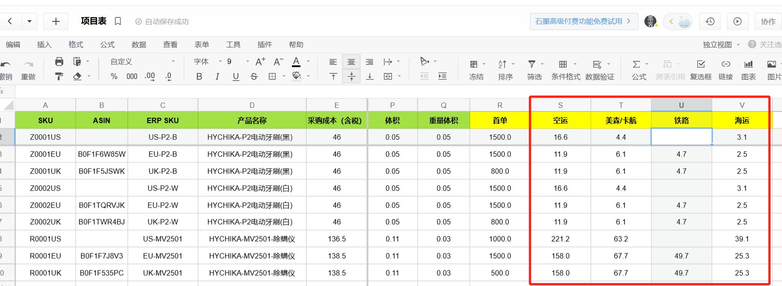

 |  |  |  |  |  |  |  |  |  |  |  |  |  |  | V

